Maliyet Talebi
# | Kod | Görsel | Ürün tipi | Ürün adı | Kime | Ölçüler (atölye kartı) | Mine | Taş | En büyük ölçü mm | Bizim altın gram tahminimiz (14K) | GRAM 14K (net, parça) | 14K $/g (her şey dahil ise) | İŞÇİLİK USD (parça başı) | MİNE USD | TAŞ + MIHLAMA USD | DİĞER USD (döküm, cila…) | ÜRETİCİ NOTU | TOPLAM MALİYET USD (otomatik)
1 | B1 | 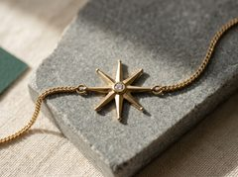 | Bileklik | North Star Bracelet | kadın | Kapali 16.5 cm + 2.0 cm uzatma (17.5 / 18.5 cm halkalari). Yildiz 11.0 mm uc-uca, cekirdek sekizgen r 2.4 (vadi kirisi 1.84), 8 kol esit; kol ucu 1.0 mm R0.5 (tum kollar). Plaka: cekirdek 1.1 mm duz; kollarda orta sirt 1.1 mm, iki faset, faset kenari bitmis 0.75 mm (>=0.7); zincir eksenindeki 2 tasiyici kolun son 1.0 mm'si fasetsiz 1.1 mm. Model +0.2 bitirme +0.1 elmas tiras. Gobek O3.4 x 1.5 mm, alttan O0.8 delik. C-halkalar 1.0 kesit, ID1.2, bosluk 0.9 mm. Istasyon eksen boyu C-halkalarla 16.2 mm. Franco 1.5 mm x 13.48 cm. | yok | 1 x 1,5 mm lab beyaz safir | 11 | 3.45
2 | B2 | 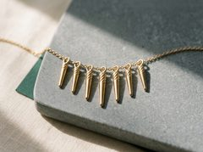 | Bileklik | Icicle Fringe Bracelet | kadın | Kapali 16.5 cm + 2.0 cm uzatma. 7 sarkit: 8-9-10-12-10-9-8 mm, taban O2.2, uc O0.8 R0.4; spiral oluk <=0.10 mm derin, ~0.3 mm genis, adim 1.5 mm, uca 2.0 mm kala biter (ucta O0.8 tam kesit korunur). Merkez-merkez 3.0 mm (komsu arasi 0.8 mm), sacak genisligi ~20.2 mm. Aralik cable baklasi adimina baglidir: hedef bakla adimi 1.5 mm, her 2. bakla = 3.0 mm; tedarikci adimi farkliysa (or. 1.2 mm) her 3. bakla = 3.6 mm kullanilir (sacak ~24 mm). C-kulp 1.0 kesit, ID1.2, bosluk 0.8. Cable 1.2 mm x 15.10 cm. | yok | yok | 20.2 | 3.37
3 | B3 | 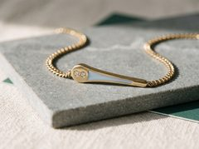 | Bileklik | Comet Trail Bracelet | kadın | Kapali 16.5 + 2.0 cm. Istasyon 19.0 mm (bas O5.0 + kuyruk 14.0 mm); C-halkalarla eksen boyu 24.2 mm; R29 mm'ye on-egrili. Bas: on yarisi 1.6 mm DUZ tas platformu, arka yarisi kuyruga dogru 1.6 -> 1.4 mm egim (kubbe yok). Kuyruk 0-11 mm: genislik 3.0->2.3, kalinlik SABIT 1.4. Kuyruk 11-14 mm: genislik 2.3->1.2, kalinlik 1.4->1.0, uc R0.6. Kanal 11 mm, 1.2->0.9 genis, 0.55 derin. Taslar platformda +/-60 derece, merkezden 1.3 mm, aralarinda 0.75 mm. C-halka bosluk 1.1. Cuban 2.0 x 12.68 cm. | buz mavisi | 2 x 1,5 mm lab beyaz safir | 19 | 3.29
4 | B4 | 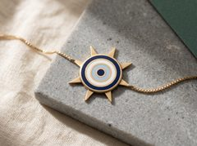 | Bileklik | Nazar Sunburst Bracelet | kadın | Kapali 16.5 + 2.0 cm. Disk O11.8 x 1.4 mm; 8 isin 2.4->1.0 mm genis, 1.6 mm boy, uc R0.5, 1.0 mm kalin; toplam O15.0; C-halkalarla eksen boyu 20.2 mm. Hucreler (GELENEKSEL nazar sirasi, distan iceri): dis bordur 0.70 (r5.2-5.9) | lacivert halka 0.7 (r4.5-5.2) | duvar 0.70 | beyaz halka 0.8 (r3.0-3.8) | duvar 0.70 | buz mavisi halka 0.7 (r1.6-2.3) | duvar 0.70 | lacivert gozbebegi O1.8 (r0-0.9). Hepsi 0.55 derin, taban 0.85. Arka DUZ. C-halkalar 3 ve 9 yonundeki isin uclarinda, bosluk 0.9. Box 1.0 x 13.08 cm. | lacivert, beyaz, buz mavisi (nazar sirasi: distan iceri lacivert-beyaz-buz mavisi-lacivert) | yok | 15 | 3.68
5 | B5 | 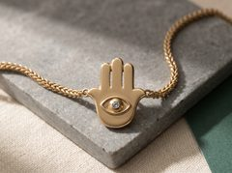 | Bileklik | Hamsa Eye Bracelet | kadın | Kapali 16.5 + 2.0 cm. Hamsa 10.0 x 12.0 x 1.0 mm (avuc 8.0 x 6.0; parmaklar 1.8 mm genis, aralarinda 1.3 mm tam boy acik yarik). Goz kabartmasi O3.4 x 1.8 mm. Badem cerceve merkez hatti 6.5 x 4.8 mm (cevre ~18 mm), kabartma 0.6 genis x 0.4 yuksek; ic acikligi ~5.9 x 4.2 -> kabartmayla bosluk >=0.4 mm (>=0.3). Avucta kenar payi ~0.6 mm. C-halkalar iki basparmak ucunda, bosluk 0.9; eksen boyu 15.2 mm. Franco 1.3 x 13.58 cm. | yok | 1 x 2,0 mm lab buz mavisi safir | 12 | 3.53
6 | B6 | 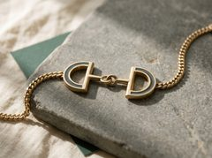 | Bileklik | Snaffle Bit Bracelet | unisex | Kapali 16.5 + 2.0 cm. Istasyon 22.2 mm = D 5.0 + bar 3.0 + gecme halkalar (OD4.6 + ID1.6 = 6.2) + bar 3.0 + D 5.0; C-halkalarla eksen boyu 27.4 mm. D plaka 7.5 yuksek x 5.0 derin x 1.4 (dikdortgen 7.5 x 1.25 + yarim daire r3.75); ic delik O1.8, merkezi duz kenardan 1.9 mm -> duz bar 1.0 mm, egri bant tepe noktada 2.2 mm (kanal 0.75 + 2 x 0.70 = 2.15 sigar). Egri kanal ~7.5 mm yay x 0.75 x 0.55, yalniz D tepesinin iki yaninda; dis C-halka D'nin egri tepesinde dis duvara kokludur. Agizlik yarilari O1.5 x 3.0; gecme halkalar 1.5 kesit, ID1.6; sag halka 1.6 mm bosluklu (gecen tel 1.5 + 0.1). Dis C-halka bosluk 1.1. Cuban 1.8 x 12.36 cm. | derin yesim yesili | yok | 22.2 | 3.69
7 | B7 | 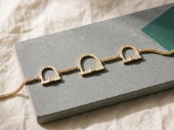 | Bileklik | Stirrup Link Bracelet | kadın | Kapali 16.5 + 2.0 cm. Merkez uzengi: 8.5 yuksek, ic genislik 4.2, tread 7.5 x 1.8 x 1.0, kemer merkez hatti 16.9 mm. Yanlar: 6.5 yuksek, ic genislik 3.2, tread 5.5 x 1.6 x 1.0, kemer merkez hatti 12.3 mm. Kemer bitmis 1.3 x 1.1 (model 1.6 x 1.4; kucuk resim okunurlugu icin 1.2 x 1.0'dan buyutuldu). Tas boss 2.4 x 2.4 x 1.5. Eksen boylari 12.7 / 10.7 / 10.7 mm. Franco 1.3 toplam 11.69 cm, 4 segment: 4.52 + 1.33 + 1.33 + 4.52 cm; istasyonlar arasi 13.3 mm. C-halka bosluk 0.9. | yok | 3 x 1,5 mm lab beyaz safir | 8.5 | 3.64
8 | B8 | 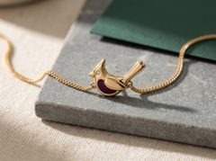 | Bileklik | Cardinal Perch Bracelet | kadın | Kapali 16.5 + 2.0 cm. Kus 10.5 x 8.5 x 1.4 mm (goz yerinde 1.5); govde ve kanat duz, parlak, dokusuz altin (kanatta kazima/tuy yok); 2 openwork (kanat arkasi 1.3, kuyruk alti 1.1 mm); gogus hucresi ~14.5 mm2, en dar 1.6 mm, 0.55 derin; cevre duvar 0.70. Tas mineden 1.2 mm. C-halkalar kuyruk ucu ve gogus onunde 1.5 mm ciplak pedde, bosluk 0.9; eksen boyu 15.7 mm. Franco 1.5 x 13.53 cm. | derin bogurtlen | 1 x 1,5 mm lab beyaz safir | 10.5 | 3.52
9 | B9 | 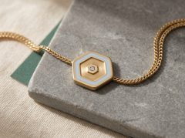 | Bileklik | Ice Crystal Hexagon Bracelet | kadın | Kapali 16.5 + 2.0 cm. Altigen kose-kose 11.0 / kenar-kenar 9.53 x 1.4 mm (gobekte 1.5); koseler R0.5; bordur 0.80. TEK altigen halka hucre: dis kenar-kenar 7.93, ic sinir = gobek altigeni kenar-kenar 3.1; radyal genislik 2.41 mm (kenar-kenar yonunde), 0.55 derin, taban 0.85, alan ~46.1 mm2. Sirt yok (6 sirtli sektorlu levha kar tanesi okumasi riski nedeniyle kaldirildi). Tas gobekte, mineye 0.8 mm. C-halkalar iki karsi kenarin ortasinda, bosluk 0.9; C-halkalarla eksen boyu 14.7 mm. Franco 1.3 x 13.63 cm. | buz mavisi | 1 x 1,5 mm lab beyaz safir | 11 | 3.40
10 | B10 | 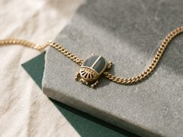 | Bileklik | Scarab Amulet Bracelet | unisex | Kapali 16.5 + 2.0 cm. Zarf bacaklar dahil 8.0 x 11.0 mm; govde 6.4 x 9.5 mm; kalinlik kenarda 1.45, kubbe tepesinde 1.6; on kalkan (pronotum) yerel 1.4. Elytra hucreleri 2 x ~10 mm2, genislik ~2.15 (= (6.4 - 2 x 0.70 - 0.70) / 2), 0.55 derin, taban 0.9; omurga 0.70; dis duvar 0.70. On kalkanda 5 yelpaze yarik (0.8 genis) ve 6 nokta (O0.6 x 0.4). 6 bacak 0.8 genis, uc R0.4, bacak araliklari 0.8. C-halkalar bas ve kuyruk ucunda 1.2 mm ciplak pedde, bosluk 1.1; eksen boyu 16.2 mm. Cuban 2.0 x 13.48 cm. | derin yesim yesili | yok | 11 | 3.41
11 | N1 | 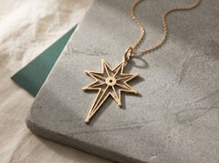 | Kolye | Guiding Star Openwork Pendant | kadın | Yildiz 18.0 x 23.0 mm (7 kol R9.0, alt kol R14.0, vadi r4.2) + kulp D4.0 -> toplam boy ~27 mm. Ray bitmis 1.0 gen x 0.9 kal (model 1.2 x 1.2: +0.2 bitirme, on yuz elmas tiras +0.1). Merkez gobek D4.5 x 1.1, ortada D2.0 yuvarlak delik. 8 vadi kirisi 1.95 x 0.8 x 0.9; alt kol orta kaburgasi 11.25 x 0.8 x 0.9. Kulp kesit 1.0 x 1.6, ic cap 2.0. | yok | yok | 23 | 4.07
12 | N2 | 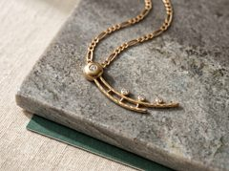 | Kolye | Comet Pendant | kadın | Toplam ~31 mm capraz (bas D6.0 + kuyruk 26 mm). Bas: D6.0, kenar 1.0, merkez 1.8 (kure kapak). Ana kuyruk rayi 26 mm, genislik 1.6->1.0, kalinlik 1.0. Ikinci ray 18 x 1.0 x 1.0. 3 capraz baglanti 0.8 gen x 1.0, raylar arasi 1.8. Tas pedleri: 1.8 mm tas icin D2.8 x 1.7; 1.5 mm taslar icin D2.4 x 1.5. Kuyruk ucu r0.5. Kulp kesit 1.0 x 1.6 (bas arkasi ust-yan). | yok | 1 x 2,0 + 1 x 1,8 + 2 x 1,5 mm lab beyaz safir | 31 | 4.10
13 | N3 | 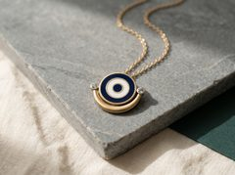 | Kolye | Crescent Evil Eye Pendant | kadın | Disk D9.2 x 1.35 (hucre 0.55 + taban 0.80). Hucreler: gozbebegi D1.8; beyaz halka r1.6-2.4 (0.8 gen); lacivert halka r3.1-3.9 (0.8 gen); hucre arasi ve cevre altin duvar 0.7. Hilal: dis daire R6.0 (merkez y=-1.0), ic daire R5.6 (merkez y=+1.8), t=1.0; diskle alt 130 derecelik yay boyunca kaynasik (0.8 bindirme); hilal-disk araligi uclarda >=0.6, daha darsa kati dolgu. Boynuz uclari D2.4 x 1.5 ped (merkez +/-6.45, 0.4). Boyun min kesit 1.0 x 1.0. Toplam 15.3 x 11.6 mm + arka kulp. | lacivert + beyaz (nazar) | 2 x 1,5 mm açık buz mavisi lab safir | 15.3 | 4.01
14 | N4 | 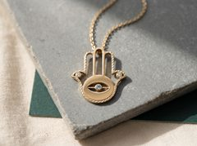 | Kolye | Hamsa Openwork Pendant | kadın | El 14.0 x 18.0 mm; dis hat rayi 1.0 gen x 0.9 kal (model 1.2 x 1.2), cevre ~72 mm. Avuc plakasi elips 9.4 x 7.6 x 1.0. Badem goz acikligi 8.0 x 4.4; goz cizgisi kopru 0.7 gen x 1.0; gozbebegi gobegi D2.4 x 1.5. Badem acikligi kopru ve gobekle 4 parcaya bolunur; her biri 0.6 mm genislige indigi yerde r0.3 ile kapanir (acik uzunluk ~2.0, max yukseklik 1.7). Basparmak uc pedleri D2.4 x 1.5. Parmak ici bosluklar >=0.8. Kulp 1.0 x 1.6. | yok | 1 x 1,5 mm buz mavisi + 2 x 1,5 mm beyaz lab safir | 18 | 3.98
15 | N5 | 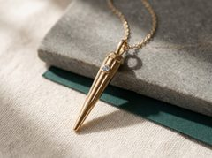 | Kolye | Icicle Pendant | kadın | Boy 23 mm (yaka ustu - uc), govde ust D4.2 -> uc D0.8 (r0.4 yarim kure). Yaka D4.6 x 1.8 kati, fasetli. Bosluk z=1.8..15.0, duvar 0.80 sabit (ic koni dis yuzeyle AYNI yari-aci); alttaki 8 mm kati. 2 tahliye deligi D1.6 arka yuzde (z=3 kulp altinda, z=12 kaburga ucunda). 4 kaburga 0.6 gen x 0.4 yuk x 12 mm. On tas pedi D2.4, 0.7 cikinti, z=0.6-3.0 (ust yarisi kati yakaya basar). Kulp 1.0 x 1.6. Toplam boy kulpla ~27 mm. | yok | 1 x 1,5 mm açık buz mavisi lab safir | 23 | 4.15
16 | N6 | 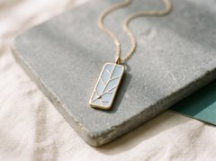 | Kolye | Window Frost Enamel Bar | kadın | Plaka 6.5 x 17.0 x 1.40 (kose r1.5); cevre altin cerceve 0.7; ic alan 79.0 mm2. Dendrit: cekirdek sol-alt kosede, 3 ana eksen yalniz 3 altigen yonde (0, 60, 120 derece; ortak eksen yok, simetri yok), ana eksenlerin 3'u de cerceveye ulasir; 4 ikincil dal 1.5 mm, 60 derece, tek tarafli, uclari r0.35 serbest (tam yukseklikte duvar, kabartma degil). Toplam dendrit merkez-hatti ~30 mm, duvar 0.7. 5 hucre, en dar hucre genisligi 0.9. Mine 58 mm2 x 0.55 derin; taban 0.85. | buz mavisi | yok | 17 | 4.00
17 | N7 | 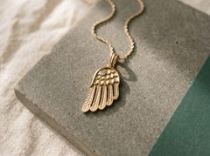 | Kolye | Angel Wing Pendant | kadın | Kanat 9.0 x 16.0 x 0.9 (model 1.2: +0.2 bitirme +0.1 elmas tiras). Ortu tuyu bandi 9 x 5 (3 yuvarlak tarak). 6 birincil tuy 1.0 gen (6 x 1.0 + 5 x 0.6 = 9.0), boylar 9.5/9.0/8.5/8.0/7.5/6.5 icten disa, aralarinda 0.6 yarik; yariklar alt kenara kadar ACIK, uclar serbest konsol (gorsele esitlendi 2026-10-18). Gram: tuy hacmi 47.97 -> 44.3 mm3 ve kapama metali 3.24 mm3 kalkti = -0.09 g; uc 1.29 -> 1.20 g, toplam altin 4.14 -> 4.05 g. Uc r0.5 (1.0 mm tuyun tam yuvarlak ucu). Omuz tas pedi D2.4 x 1.5. Kulp 1.0 x 1.6. | yok | 1 x 1,5 mm lab beyaz safir | 14.5 | 4.05
18 | N8 | 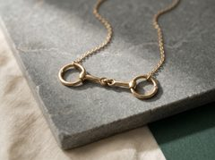 | Kolye | Snaffle Bit Necklace | kadın | Yanak halkasi dis D9.0, tel D1.3 (ic D6.4). Agizlik yarisi 6.5 mm (goz merkezleri arasi), D1.3->1.0. Orta gozler R1.45 tel D1.1 (ic D1.8; gecen tel 1.1 -> bosluk 0.7). Dis gozler R1.6 tel D1.1 (ic D2.1; halka teli 1.3 -> bosluk 0.8). Toplam genislik ~33 mm, yukseklik 9 mm. Tas pedleri halka 12 yonu on yuz D2.4 x 1.5. Kaynaklar 6 yonu (alt). | yok | 2 x 1,5 mm lab beyaz safir | 33 | 3.70
19 | N9 | 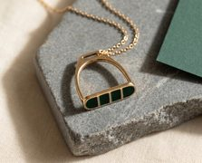 | Kolye | Stirrup Slider Pendant | kadın | Dis 13 x 16 mm. Kemer rayi 1.6 gen x 1.2 kal, merkez-hat yari elips a=5.7 b=12.5, uzunluk 29.6 mm (Ramanujan). Ust cubuk 6.0 x 3.6 x 1.4, yarik 4.0 x 1.6 (yarik cevresinde her yonde 1.0 duvar), yarik kenarlari r0.4. Basamak 12.0 x 2.6 x 1.5: kenar raylari 0.7, uc duvarlar 0.7, mine paneli 10.6 x 1.2 raylardan 0.1 asagida; 4 hucre 2.12 x 1.2 x 0.55, 3 kaburga 0.7 (gorsele esitlendi 2026-10-18: bir kaburga eksik, altin -0.006 g, gram degismedi); taban 0.85. | derin yeşil (jade) | yok | 16 | 3.89
20 | N10 | 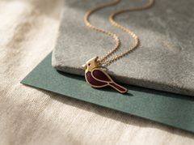 | Kolye | Cardinal Pendant | kadın | Siluet 11 x 15 x 1.35 (doluluk 0.58 -> 95.7 mm2). 3 hucre: gogus/govde 22 mm2, kanat 15 mm2, kuyruk 11 mm2; derinlik 0.55, en dar yer 1.2, duvar ve cevre 0.7, taban 0.80. Yuz maskesi/gaga/tepe kenari ciplak altin; goz D0.8 delik (1.35/0.8 = 1.69). Tepe ucu r0.5. Kulp 1.0 x 1.6 sirt arkasi. | derin böğürtlen | yok | 15 | 3.82
21 | E1 | 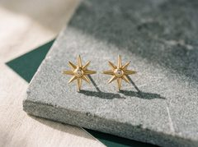 | Küpe | North Star Stud | kadın | Uzun uc-uca 11.4 mm, kisa uc-uca 7.6 mm (stud <=12). Gobek Ø3.4 x 1.8 mm bitmis (eski Ø3.2). Isin kesiti: yan duvar (flank) bitmis 0.6 mm SABIT (model 0.8) + ustte iki fasetli alcak sirt; kesit alani A = gen. x (sirt + 0.6)/2. Uzun isin L4.0, gen. 1.5 -> 0.8, sirt tepesi 1.5 -> 0.6 (ucta sirt yan duvara iner); kisa isin L2.1, gen. 1.1 -> 0.8, sirt 1.2 -> 0.6. Uclar 0.8 mm gen., r0.4. Isin kokleri toplami 10.4 mm < gobek cevresi 10.68 mm (bindirme yok). Civi soketi Ø0.8 x 0.5, gobek merkezinin 1.25 mm ustu (soket 0.85-1.65 mm, gobek r1.7 icinde; tas deligine 0.40 mm). Civi 0.76 x 11.1 mm. Model +0.2 (sirtta +0.3). | yok | 2 x 2,0 mm lab beyaz safir | 11.4 | 1.55
22 | E2 | 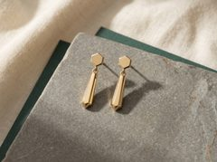 | Küpe | Hex Icicle Drop | kadın | Ust plaka altigen AF3.4 x 0.9 mm, bir duz kenar altta, dar kenar pahi; arka civi pedi Ø1.6 x 0.3 (yerel 1.2; 0.5 soket sonrasi onde 0.7). Plakanin alt kenar ortasinda dokum C-halka: 1.0 kesit, ic Ø1.2, bosluk 1.1 mm (gecen tel 1.0 + 0.1). Sarkit: kati altigen kesik piramit L10.5, AF 2.2 -> 0.8, uc r0.4 kubbe; tepede dokum KAPALI goz 1.0 kesit, ic Ø1.2. Capraz delik yok. Toplam boy ~17 mm (plaka ustunden uca), cividen uca ~15.3 mm (<=30). | yok | yok | 17 | 1.68
23 | E3 | 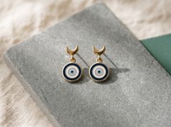 | Küpe | Crescent Nazar Drop | kadın | A hilal: dis Ø4.8, ic Ø3.6 (1.2 yukari kacik), alt bant 1.8, uclar 0.8 r0.4, kalinlik 1.0, genislik 4.8, yukseklik 3.2 mm; arka civi pedi Ø1.6 x 0.3 (yerel 1.3); alt bantta dokum C-halka 1.0 kesit, ic Ø1.2, bosluk 1.1. B disk Ø5.4 x 1.4; ustte dokum KAPALI goz 1.0 kesit, ic Ø1.2. Tek yuvarlak hucre Ø4.0, 0.6 derin, taban 0.8, jant 0.70 (arka pah 0.7 x 0.5, dis kenar 0.9). Hucre ici renk bantlari distan iceri: lacivert r1.5-2.0 (0.5), beyaz r1.0-1.5 (0.5), buz mavisi r0.5-1.0 (0.5), lacivert gozbebegi Ø1.0. Toplam ~12 mm. | lacivert, beyaz, buz mavisi (nazar sirasi: distan iceri lacivert-beyaz-buz mavisi-lacivert gozbebegi) | yok | 12 | 1.69
24 | E4 | 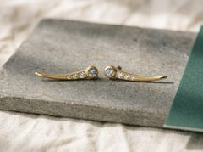 | Küpe | Comet Tail Climber | kadın | Toplam 16.6 mm (bas Ø3.2 x 1.8; tas cubugu 5.6 mm, 2.4 -> 2.1 gen., 1.5 kalin; kuyruk 7.8 mm, 2.1 -> 0.8 gen., 1.2 -> 0.7 kalin, uc r0.4; model ucu 1.0 x 0.9 -> bitmis 0.8 x 0.7). Yuva kenarlari arasi 0.5 mm. Civi bas merkezinden 1.17 mm kuyruk yonunde. Egri modelde (heliks), dokumden sonra bukulmez. | yok | 2 x 2,0 mm lab buz mavisi safir + 2 x 1,5 + 2 x 1,4 + 2 x 1,3 mm lab beyaz safir | 16.6 | 1.60
25 | E5 | 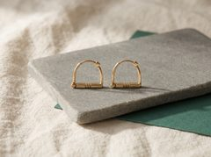 | Küpe | Stirrup Hoop | unisex | Dis 11.3 x 10.1 mm, ic aciklik 8.7 x 7.3 mm. Kemer 180 derece, merkez hat R5.0, YUVARLAK Ø1.0 tel (kulaktan gecen bolum, 18G; eski 1.3 x 1.1). Bacaklar 2.8 mm, kesit 1.3 x 1.1 (kemere gecis 1.0 mm'ye yumusak). Taban 11.3 x 1.8 x 1.1, 3 V-oluk 0.5 x 0.4. Mentese topuzu Ø2.8 x 2.2 (2 x 1.1; on/arka yuzden 0.55 mm tasar), pim Ø0.8. Kilit blogu 1.6 mm kup (sag bacak tepesi): kemer ucu icin Ø1.05 x 1.0 yuva + 0.4 x 1.0 x 1.6 yay dili yarigi. | yok | yok | 11.3 | 1.43
26 | E6 | 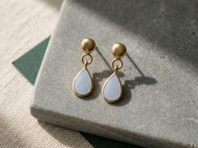 | Küpe | Ice Blue Teardrop Drop | kadın | A: Ø3.4 x 0.9 + 0.3 kubbe (merkez 1.2; soket sonrasi 0.7); altta dokum C-halka 1.0 kesit, ic Ø1.2, bosluk 1.1. B: damla (Ø4.6 alt daire + Ø1.2 ust daire zarfi) 7.2 x 4.6 x 1.4 mm, ucu yukari; ucta dokum KAPALI goz 1.0 kesit, ic Ø1.2. Hucre (Ø3.2 + Ø0.7 zarf) 0.6 derin, taban 0.8, jant 0.70, jant arka pahi 0.7 x 0.5. Mine DUZ, jant kotunda (0-0.05 mm alti). Toplam ~12.5 mm. | buz mavisi | yok | 12.5 | 1.69
27 | E7 | 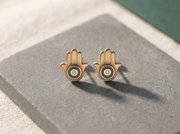 | Küpe | Hamsa Sapphire Stud | kadın | 6.8 x 8.9 mm. Avuc Ø5.3 x 1.4; ada Ø2.5 (+0.1 on kabartma, yerel 1.5); hucre halkasi r1.25-1.95 (0.70), 0.6 derin, taban 0.8, jant 0.70; jant arka pahi 0.7 x 0.5 YALNIZ serbest avuc kenarinda (parmaklara bagli ust ~%40 pahsiz). Parmaklar tek plaka 0.8 kalin, oluklar 0.4 x 0.2. Civi pedi Ø2.2 arka kabartma (yerel 1.2), avuc merkezinin 4.6 mm ustu; ped-hucre plan 1.55 mm. | derin yesim yesili | 2 x 1,3 mm lab beyaz safir | 8.9 | 1.68
28 | E8 | 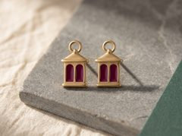 | Küpe | Berry Lantern Stud | kadın | Fener stud 5.4 x 9.9 mm, duz plaka 0.85 mm (model 1.05), cevre pahi 0.25 x 0.25. Alttan uste: ayak 5.0 x 0.8 (alt koseler r0.4); govde 4.6 x 4.6; cati yamuk 5.4 -> 2.4 gen., 2.0 yuks., sacak koseleri r0.4; tepe kapali halka dis Ø2.6, ic Ø1.0 (tel 0.8), cati ustune 0.1 mm gomulu. Govde arkasi yerel 1.4 (+0.55 arka yuzde). 2 kemerli pencere hucresi: her biri 1.25 gen. x 3.1 yuks. (ust kemer r0.625), 0.6 derin, taban 0.8; yan cerceve 0.7, orta kayit 0.7, alt cerceve 0.7, ust cerceve 0.8. Civi pedi Ø2.0 x 0.35 arka yuzde (yerel 1.2), ayak altindan 7.0 mm yukarida (cati); ped-hucre plan 1.55 mm; ped ust kenari ile halka deligi arasi 0.1 mm. | bogurtlen (koyu ahududu-mor) | yok | 9.9 | 1.65
29 | E9 | 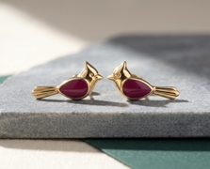 | Küpe | Cardinal Stud | kadın | 11.45 x 5.8 mm (yatay durus, tunek/dal yok; gorsele esitlendi 2026-10-18; siluet alani ve gram degismedi). Plaka 0.9 (model 1.1); govde hucre bolgesi ARKA yuzde +0.5 (yerel 1.4), on yuz duz; hucre oval 3.2 x 3.7, 0.6 derin, taban 0.8, jant min 0.73. Goz kor cukur Ø0.9 x 0.3. Kuyruk 3 oluk 0.5 x 0.25. Tepelik, gaga ve kuyruk uclari r0.4. Civi pedi Ø2.2 (yerel 1.2) boyun arkasinda (bas-govde birlesimi); ped-hucre plan 1.62 mm. | bogurtlen (koyu ahududu-mor) | yok | 11.5 | 1.59
30 | E10 | 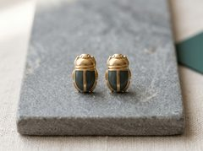 | Küpe | Scarab Stud | unisex | 5.2 x 9.25 mm; enine tek egrilik, yukselti 0.5 mm / 5.2 mm kiris (gelisim faktoru 1.024). Kabuk 0.9 mm (model 1.1); elytra hucre bolgesi ARKA yuzde +0.5 (yerel 1.4), on yuz kabuk egrisini izler. 2 hucre DIKDORTGEN 1.55 x 3.75 mm, koseler r0.35 (5.71 mm2/adet), 0.6 derin, taban 0.8; omurga 0.70, jant 0.70, ust bant 1.35. Pronotum 2 boyuna oluk 0.5 x 0.25. Civi pedi Ø2.2 (yerel 1.2), ped-hucre plan 1.63 mm. | derin yesim yesili | yok | 9.3 | 1.66
31 | P1 | 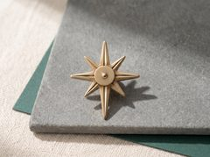 | Broş | North Star Lapel Pin | erkek | 26.0 x 30.0 mm. Gobek D8.0 x 1.4 (deliksiz), merkez kubbe D2.6 h0.3. Kardinal isinlar (ust/sol/sag) gobek kenarindan 9.0 (R13), alt isin 13.0 (R17); plan 3.4 -> 0.8, uc r0.4, DIKDORTGEN kesit 1.3 sabit. Diyagonal isinlar 5.5 (R9.5), 2.6 -> 0.8, 1.2. On yuz V: 90 derece, 0.4 derin, 0.8 genis; isin 1.4 mm'ye daralinca (kardinal 6.9, alt 10.0, diyagonal 3.7 mm) 1.1 mm'de sifira sonumlenir; V altinda kalan ag 0.9. Model: bitmis + 0.2, elmas tirasli on yuzde +0.1 (isin modeli 1.6 kalin). Igne hatti yatay isinlar ekseninde (y=0), mafsal x=-6, kilit x=+6, igne 14.5 mm. | yok | yok | 30 | 3.33
32 | P2 | 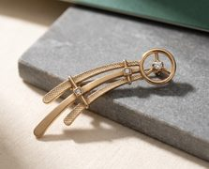 | Broş | Comet Brooch | kadın | 42 x 14 mm. Bas halkasi OD11.0 / ID8.4, 1.8 kalin; 3 parmak 2.7 x 1.0 x 1.5; merkez kolet OD2.8 x 1.8. Seritler 31 / 25 / 19 boy, plan 2.4 -> 0.8 (uc r0.4), kalinlik 1.1 / 1.0 / 0.9; dis iki seritte sirtta 0.25 derinlikte elmas tiras kare desen, orta serit satin (gorsele esitlendi 2026-10-18). Dugum 1: bastan 9 mm, uc seridi baglar (31'in 0.29'u, 19'un 0.47'si). Dugum 2: bastan 17 mm, 31 ve 25 seritlerini baglar (0.55 / 0.68). Dugum 2.8 x 2.8 x 1.8. Iki igne, her biri 14.5 mm, araliklari 18 mm, ust kenar seridinin arkasinda (ust ucte). Model +0.2, elmas tiras yuzu +0.1. | yok | 3 x 1,8 mm lab beyaz safir | 42 | 3.92
33 | P3 | 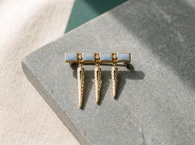 | Broş | Icicle Bar Brooch | kadın | 28.0 x 25.9 mm. Bar 28.0 x 3.9 x 1.5. Hucreler 4 x (4.3 x 2.5 x 0.55); uc duvar 0.75, yan duvar 0.70, ayirici 3.1 (tas yuvasi). Sarkitlar x = -9 / 0 / +8 konumunda; 22 / 17 / 15 boy, plan 3.4 -> 0.8 (uc r0.4), kalinlik 1.1 / 1.0 / 1.0. Yarik 0.6 genis, bar altindan 3.6 mm'de baslar, sarkit 1.8 mm'ye daralinca biter (22: 3.6->13.5, 17: 3.6->10.5, 15: 3.6->9.2), uclari r0.3. Igne hatti bar altindan 2.1 mm (sarkit koklerinde), mafsal sol sarkit, kilit sag sarkit; igne 19.5 mm. | buz mavisi | 3 x 1,5 mm lab beyaz safir | 28 | 3.71
34 | P4 | 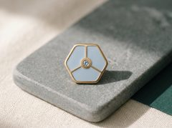 | Broş | Ice Crystal Lapel Pin | erkek | Altigen R9.0 (kose-kose 18.0, kenar-kenar 15.6), plaka 1.45; cevre altin cerceve 1.0; 6 kaburga 0.8 genis, gobek D3.4 (arkadan +0.15 -> 1.6). 6 ucgen hucre, toplam 120.6 mm2 x 0.55 derin; hucre koseleri r0.4 (60 derece kose min 0.7 genislik). Kose r0.5. Igne hatti y=+2.0, mafsal x=-5.5, kilit kaidesi x=+5.5; igne 13.5 mm. Model +0.2. | buz mavisi | 1 x 1,5 mm açık buz mavisi lab safir | 18 | 3.70
35 | P5 | 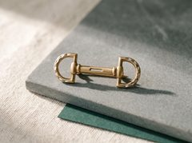 | Broş | Snaffle Bit Lapel Pin | erkek | 30.0 x 13.0 mm. D-halka: yay orta yaricap 5.75, kesit 1.5 x 1.4; duz kenar 11.5 x 2.2 x 1.6. Bar 14.8 x 3.0 x 1.6, yarik 7.0 x 0.8. Yakalar D4.0 x 1.6. Fasetler 6/halka, V 0.4 x 2.0. Igne hatti y=+2.5; mafsal sol duz kenar (x=-8.5), kilit sag duz kenar (x=+8.5); igne 19.5 mm. Model +0.2, faset yuzu +0.1. | yok | yok | 30 | 4.10
36 | P6 | 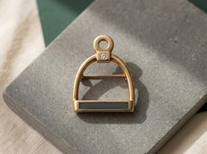 | Broş | Stirrup Brooch | kadın | 26 x 22 mm. Kemer OD22 / ID18 x 1.4, dairenin %60'i. Tepe bossu 3.4 x 3.0 x 2.0 (tas ev sahibi 2.0). Basamak 18.0 x 4.4 x 1.5; olugun 14.0 x 2.8 x 0.55; yan duvar 0.8, uc duvar 2.0; taban 0.95. Kayis gozu OD5.5 / ID3.1 x 1.2. Igne hatti ust ucte, mafsal sol kemer kolu, kilit sag kemer kolu; igne 18.5 mm. Model +0.2. | derin yeşil (jade) | 1 x 2,0 mm lab beyaz safir | 26 | 3.74
37 | P7 | 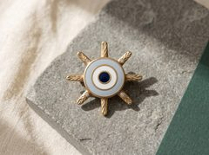 | Broş | Evil Eye Sunburst Brooch | kadın | OD23. Disk D12.0 x 1.4. Halkalar: cevre altin r5.3-6.0 (0.7), buz mavisi r4.3-5.3 (1.0), altin r3.6-4.3 (0.7), beyaz r2.6-3.6 (1.0), altin r1.9-2.6 (0.7), lacivert bebek D3.8. Hucre 0.55, taban 0.85. 8 isin 5.5 boy, 2.8 -> 0.8 (uc r0.4), 1.2 kalin; 4 diyagonal isin kokunde 2.6 x 2.2 yerel boss (1.6). Tas merkezi r6.85. Igne hatti y=+1.5, mafsal x=-4.0, kilit kaidesi x=+4.0 (ikisi de disk arkasinda r<=6.0); igne 10.5 mm. Model +0.2, isin yuzu +0.1. | buz mavisi + beyaz + lacivert (nazar) | 4 x 1,5 mm lab beyaz safir | 23 | 3.63
38 | P8 | 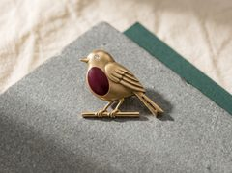 | Broş | Robin Lapel Pin | erkek | 24 x 18 mm. Govde elips 12.0 x 9.5 x 1.4; gogus hucresi elips 8.0 x 5.0 x 0.55 (taban 0.85, cevre duvar >=0.8). Bas D7.0 x 1.4, goz bossu D3.0 (1.5). Gaga 3.0 x 1.6 x 1.2 r0.4. Kuyruk 10.0 boy, 4.8 -> 3.6, 1.0; ust kenar omurgasi 1.2 x 1.2; 2 yarik 0.6 x 6.0. Tunek 16.0 x 1.4 x 1.4 (uc r0.7), ayaklar 2 x 2.5 x 1.0 x 1.0. Igne hatti ust ucte: mafsal bas arkasi, kilit govde ust-arka (gogus hucresine duzlemde 2.0); igne 14.5 mm. Model +0.2. | derin böğürtlen | 1 x 1,5 mm lab beyaz safir | 24 | 3.53
39 | P9 | 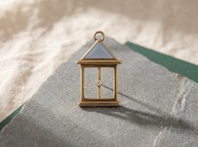 | Broş | Lantern Brooch | kadın | 25.6 x 15.0 mm. Halka orta cap 3.0, kesit 1.0 x 1.0. Cati ucgeni 14.0 x 5.5 x 1.45; ucgen hucre 10.0 x 3.4 x 0.55 (taban 0.90, cevre duvar >=0.9). Sacak 15.0 x 1.4 x 1.4. Direkler 2 x 12.0 x 1.4 x 1.4; pencere 11.2 x 12.0 acik; alt ray 12.0 x 1.2 x 1.4; kaide 13.0 x 2.0 x 1.4. Alev cubugu 4.5 x 1.0 x 1.0; kolet tup OD2.8 x 1.7, arkasi D1.0 acik. Igne hatti sacak arkasinda (ust ucte); igne 13.0 mm. Model +0.2. | buz mavisi | 1 x 1,8 mm lab beyaz safir | 25.6 | 3.36
40 | P10 | 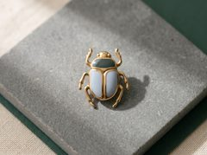 | Broş | Scarab Lapel Pin | erkek | 22 x 21 mm (bacaklar dahil; govde 11 genis). Pronotum 10.0 x 5.0 x 1.4 (r2.0), yesil hucre 7.0 x 3.0 x 0.55. Elytra 2 x 12.0 x 5.0 x 1.4, mavi hucre 9.0 x 2.6 x 0.55 (yan duvar 1.2). Omurga 12.0 x 1.0 x 1.4. 6 bacak 7.0 x 1.0 x 1.0, yana ~45 derece, uc r0.5. Bas 4.0 x 2.5 x 1.2. Taban 0.85. Igne hatti pronotum-elytra sinirinda, mafsal x=-4.5, kilit kaidesi x=+4.5; igne 11.5 mm. Model +0.2. | derin yeşil + buz mavisi | yok | 22 | 3.91

 |  | SARI hücreler Görkem tarafından doldurulacak. Gram ve fiyat 14K SARI altın, parça başı net.
 |  | Her ölçü ve tezgâh sırası üretici kitabında (Jade-Noel-2026-Uretici-Kitabi.pdf); bu tablo yalnız maliyet içindir.
 |  | Bizim gram tahminimiz yalnız büyüklük fikri içindir; tartılmış değildir, referans alınmasın.

